关系图
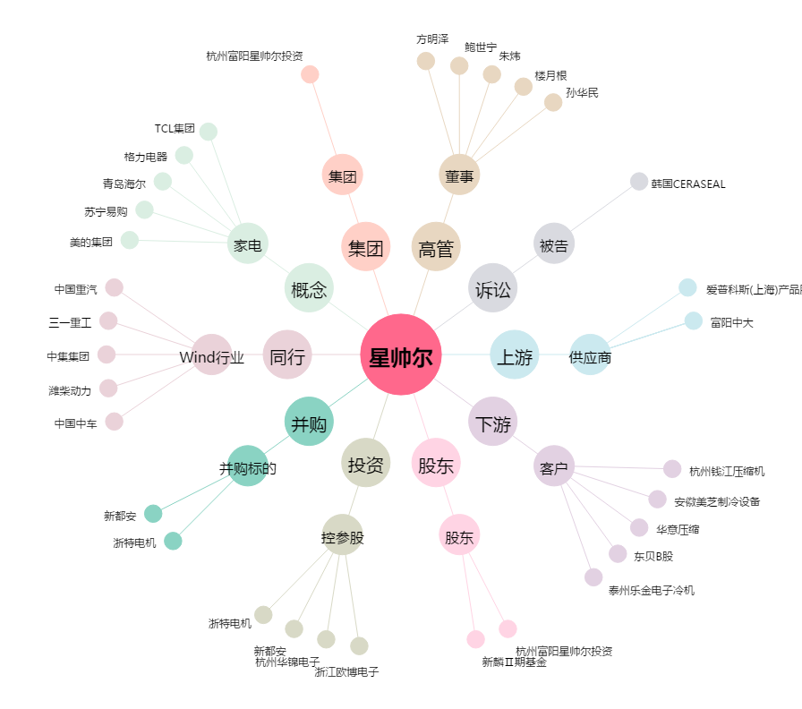
星帅尔[002860.SZ] - 关系概览图

